Metodología
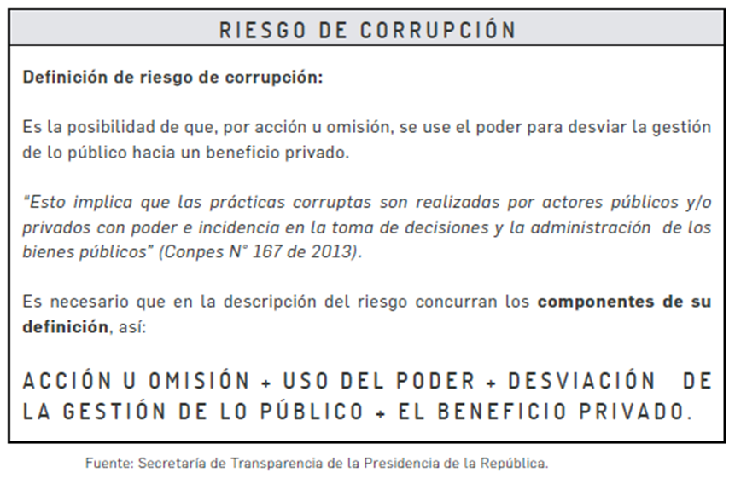
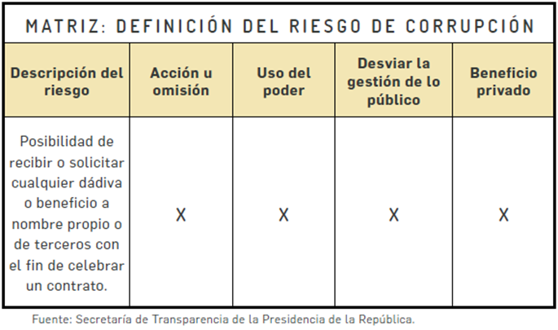

Ejemplo de verificación

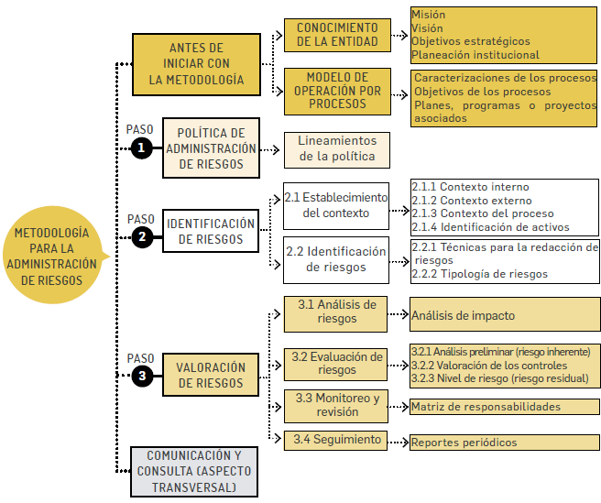
Procesos, procedimientos o actividades susceptibles de riesgos de corrupción.

A manera de ilustración se señalan algunas actividades susceptibles de riesgos de corrupción. a partir de los cuales la entidad podrá incluir otros que considere pertinentes:

Direccionamiento estratégico (alta dirección).
* Concentración de autoridad o exceso de poder.
* Extralimitación de funciones.
* Ausencia de canales de comunicación.
* Amiguismo y clientelismo.

Financiero (está relacionado con áreas de planeación y presupuesto)
* Inclusión de gastos no autorizados.
* Inversiones de dineros públicos en entidades de dudosa solidez financiera, a cambio de beneficios indebidos para servidores públicos encargados de su administración.
* Inexistencia de registros auxiliares que permitan identificar y controlar los rubros de inversión.
* Inexistencia de archivos contables.
* Afectar rubros que no corresponden con el objeto del gasto en beneficio propio o a cambio de una retribución económica.

De contratación (como proceso o bien los procedimientos ligados a este).
* Estudios previos o de factibilidad deficientes.
* Estudios previos o de factibilidad manipulados por personal interesado en el futuro proceso de contratación. (Estableciendo necesidades inexistentes o aspectos que benefician a una firma en particular).
* Disposiciones establecidas en los pliegos de condiciones que dirigen los procesos hacia un grupo en particular. (Ej. Media geométrica).
* Visitas obligatorias establecidas en el pliego de condiciones que restringen la participación.
* Adendas que cambian condiciones generales del proceso para favorecer a grupos determinados.
* Urgencia manifiesta inexistente.
* Otorgar labores de supervisión a personal sin conocimiento para ello.
* Concentrar las labores de supervisión en poco personal.
* Contratar con compañías de papel que no cuentan con experiencia.

De información y documentación
* Ausencia o debilidad de medidas y/o políticas de conflictos de interés.
* Concentración de información de determinadas actividades o procesos en una persona.
* Ausencia de sistemas de información.
* Ocultar la información considerada pública para los usuarios.
* Ausencia o debilidad de canales de comunicación
* Incumplimiento de la Ley 1712 de 2014.

De investigación y sanción
* Ausencia o debilidad de canales de comunicación.
* Dilatar el proceso para lograr el vencimiento de términos o la prescripción del mismo.
* Desconocimiento de la ley, mediante interpretaciones subjetivas de las normas vigentes para evitar o postergar su aplicación.
* Exceder las facultades legales en los fallos.

De trámites y/o servicios internos y externos
* Cobros asociados al trámite.
* Influencia de tramitadores
* Tráfico de influencias: (amiguismo, persona influyente).
* Demorar su realización.

De reconocimiento de un derecho (expedición de licencias y/o permisos)
* Falta de procedimientos claros para el trámite.
* Imposibilitar el otorgamiento de una licencia o permiso.
* Ofrecer beneficios económicos para aligerar la expedición o para amañar la misma.
* Tráfico de influencias: (amiguismo, persona influyente).

